상품제안서
라테르 로더 쿼터 스텐머그 460ml | 상품코드: S38104

 |  |  |  |  |  |  | 02-713-8555 | www.synergygift.co.kr
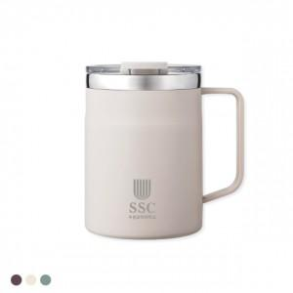

【상세/제작정보】

【인쇄/포장옵션】 | 실크, 레이저, 컬러필름전사 / 포장지포장

【공급단가】 | 수량 | 100~ | 300~ | 1,000~ | 3,000~ | 5,000~
*VAT별도 | 단가 | 4,530원 | 4,320원 | 4,140원 | 4,070원 | 3,990원

【상품 URL】 | https://www.synergygift.co.kr:443/src/goods_detail.php?gdno=38104

